機能一覧(統監)
 | 保守画面 |  |  |  |  | 備考 | Form VB | VB6.0 GUI Code size | Logic Code size | Remark
画面（保守系） | パスワード入力画面 |  |  |  |  |  | frmPass | 416 | 234
 |  | 一般メンテナンス／特権メンテナンス／業務系メンテナンス(なし？) | 確認釦
 | 1.バージョン管理 |  |  |  |  |  | frmVersion | 368 | 748
 |  |  | 全体バージョン
 |  |  | 統合監視盤
 |  |  | IDU
 |  |  | LDU
 |  |  | リストボックス(バージョン表示)
 |  | 統合監視盤 |  |  |  |  | frmKVer | 418 | 1089
 |  |  | 全体バージョン | ワーク
 |  |  |  | 実行
 |  |  |  | 旧
 |  |  | バージョン情報表示部
 |  |  | 表示更新
 |  |  | 媒体→ワーク コピー
 |  |  | ワーク→実行 コピー
 |  |  | 旧→実行 コピー
 |  |  | ワーククリア
 |  |  | バージョン情報媒体出力
 |  |  | 媒体取外
 |  | IDU |  |  |  |  | frmIDUVer | 341 | 503
 |  |  | IDUアプリケーションバージョン | ワーク
 |  |  |  | 実行
 |  |  |  | 旧
 |  |  | バージョン情報表示部
 |  |  | 表示更新
 |  |  | 媒体→ワーク コピー
 |  |  | ワーク→実行 コピー
 |  |  | 旧→実行 コピー
 |  |  | バージョン情報媒体出力
 |  |  | 媒体取外
 |  | LDU |  |  |  |  | frmLduVer | 340 | 501
 |  |  | LDUアプリケーションバージョン | ワーク
 |  |  |  | 実行
 |  |  |  | 旧
 |  |  | バージョン情報表示部
 |  |  | 表示更新
 |  |  | 媒体→ワーク コピー
 |  |  | ワーク→実行 コピー
 |  |  | 旧→実行 コピー
 |  |  | バージョン情報媒体出力
 |  |  | 媒体取外
 |  | 改札機 |  |  |  | 変更(コピーボタン削除) | frmGateVerKanri | 1750 | 2578 | Change (delete copy button)
 |  |  | 代表バージョン表示部 | ワーク
 |  |  |  | 実行
 |  |  |  | 旧
 |  |  | バージョン情報表示部
 |  |  | 表示更新
 |  |  | 一括更新 |  |  | 変更(媒体→ワークコピー 一括に変更) |  |  |  | Change (change from medium to work copy at once)
 |  |  |  | コーナ選択（選択／未選択）
 |  |  |  | 全コーナ選択
 |  |  |  | 全コーナ非選択
 |  |  |  | データ種別選択
 |  |  |  | 結果表示部
 |  |  |  | ワーククリア
 |  |  |  | 圧縮ファイル→ワーク コピー
 |  |  |  | 媒体→ワーク コピー
 |  |  |  | ワーク→実行 コピー
 |  |  |  | 旧→実行 コピー
 |  |  |  | 媒体→ワーク一括コピー |  | 追加 |  |  |  | add to
 |  |  |  | 自改切り離し
 |  |  |  | 媒体取外
 |  |  | ワーククリア
 |  |  | 圧縮ファイル→ワーク コピー |  |  | 削除 |  |  |  | Delete
 |  |  | 媒体→ワーク コピー |  |  | 削除 |  |  |  | Delete
 |  |  | ワーク→実行 コピー |  |  | 削除 |  |  |  | Delete
 |  |  | 旧→実行 コピー |  |  | 削除 |  |  |  | Delete
 |  |  | 自改切り離し
 |  |  | 媒体出力
 |  |  | 媒体取外
 |  |  | 媒体→ワーク一括コピー |  |  | 追加取りやめ |  |  |  | Cancel additional
 |  |  | コーナ選択部
 |  | IC-M |  |  |  |  |  |  |  | No form
 |  |  | 代表バージョン表示部 | ワーク
 |  |  |  | 実行
 |  |  |  | 旧
 |  |  | バージョン情報表示部
 |  |  | 表示更新
 |  |  | ワーククリア
 |  |  | 媒体→ワークコピー
 |  |  | ワーク→実行 コピー
 |  |  | 旧→実行 コピー
 |  |  | DLL実行画面へ
 |  |  |  | 号機別釦（ＤＬＬ未／ＤＬＬ済／ＤＬＬ異常／ＤＬＬ選択／ＤＬＬ中）
 |  |  |  | 全号機選択
 |  |  |  | ＤＬＬ業務ガイダンス
 |  |  |  | ＤＬＬ実行
 |  |  |  | コーナ選択部
 |  |  | DLL許可画面へ
 |  |  |  | 号機別釦（DLL許可／DLL未許可）
 |  |  |  | 全号機許可
 |  |  |  | 全号機不許可
 |  |  |  | ＤＬＬ業務ガイダンス
 |  |  |  | 確定
 |  |  |  | コーナ選択部
 |  |  | 媒体出力
 |  |  | 媒体取外
 |  | IC共通運賃 |  |  |  |  |  |  |  | No form
 |  |  | バージョン情報表示部
 |  |  | 表示更新
 |  |  | ワーククリア
 |  |  | 媒体→ワーク コピー
 |  |  | ワーク→実行 コピー
 |  |  | 旧→実行 コピー
 |  |  | 媒体出力
 |  |  | 媒体取外
 |  | 操作卓 |  |  |  |  | frmSousaTakuVerKanri | 407 | 739
 |  |  | 全体バージョン表示部 | ワーク
 |  |  |  | 実行
 |  |  |  | 旧
 |  |  | バージョン情報表示部
 |  |  | 表示更新
 |  |  | ワーククリア
 |  |  | 媒体→ワーク コピー
 |  |  | ワーク→実行 コピー
 |  |  | 旧→実行 コピー
 |  |  | バージョン情報媒体出力
 |  |  | 媒体取外
 |  | 新幹線改札機 |  |  |  | 新規開発では対象外。新幹線対応時までは押せない状態にする。 | frmKansenGateVerKanri | 1672 | 2455 | Not applicable for new development. Make it impossible to press until it is compatible with the Shinkansen.
 |  |  | 代表バージョン表示部 | ワーク
 |  |  |  | 実行
 |  |  |  | 旧
 |  |  | バージョン情報表示部
 |  |  | 表示更新
 |  |  | 一括更新 |  |  | 新規開発では対象外。 |  |  |  | Not applicable for new development.
EG40監視盤 新規開発では対象外。
新幹線対応の際に保守画面を作成する。
それまで、バージョン管理画面の新幹線改札機ボタンは押下不可能とする。
 |  |  |  | コーナ選択（選択／未選択）
 |  |  |  | 全コーナ選択
 |  |  |  | 全コーナ非選択
 |  |  |  | データ種別選択
 |  |  |  | 結果表示部
 |  |  |  | ワーククリア
 |  |  |  | 圧縮ファイル→ワーク コピー
 |  |  |  | 媒体→ワーク コピー
 |  |  |  | ワーク→実行 コピー
 |  |  |  | 旧→実行 コピー
 |  |  |  | 自改切り離し
 |  |  |  | 媒体取外
 |  |  | ワーククリア
 |  |  | 圧縮ファイル→ワーク コピー
 |  |  | 媒体→ワーク コピー
 |  |  | ワーク→実行 コピー
 |  |  | 旧→実行 コピー
 |  |  | 自改切り離し
 |  |  | バージョン情報媒体出力
 |  |  | 媒体取外
 |  |  | コーナ選択部
 |  | Ver一覧USB出力 |  |  |  | ボタンのみ（画面なし） |  |  |  | Button only (no screen)
 |  | 媒体取外 |  |  |  | ボタンのみ（画面なし） |  |  |  | Button only (no screen)
 | 2.機器情報設定 |  |  |  |  |  | frmKikiSettei | 171 | 88
 |  | 駅都度データ設定 |  |  |  |  | frmEkisettei | 319 | 461
 |  |  | 設置駅表示部
 |  |  | 全体バージョン
 |  |  | 設置駅選択部
 |  |  | 駅都度データ媒体インストール
 |  |  | 設置駅変更
 |  |  | 媒体取外
 |  | 駅都度データ確認（駅情報） |  |  |  | 変更(テキスト媒体出力削除) | frmEkiData > No form | 284 | 680 | Change (delete text media output)
 |  |  | 駅名表示部
 |  |  | コーナ選択部
 |  |  | 項目選択部 | 駅情報/監視/ネットワーク/画面
 |  |  | 駅都度データ表示部
 |  |  | 駅設定出力
 |  |  | 駅設定入力
 |  |  | テキスト媒体出力（駅情報） |  |  | 削除 |  |  |  | Delete
 |  |  | エンコードコーナ号機設定画面へ
 |  |  | 媒体取外
 |  |  | 改札機画面へ
 |  | 駅都度データ確認（改札機） |  |  |  | 変更(テキスト媒体出力削除) | frmEkiDataGate | 335 | 664 | Change (delete text media output)
 |  |  | 駅名表示部
 |  |  | コーナ選択部
 |  |  | 駅都度データ表示部
 |  |  | 駅設定出力
 |  |  | 駅設定入力
 |  |  | テキスト媒体出力（改札機） |  |  | 削除 |  |  |  | Delete
 |  |  | エンコードコーナ号機設定画面へ
 |  |  | 媒体取外
 |  |  | 駅情報画面へ
 |  | 駅都度データ確認（エンコードコーナ号機情報定義） |  |  |  | 変更(テキスト媒体出力削除) | frmEkiDataSubGate | 287 | 607 | Change (delete text media output)
 |  |  | 駅名表示部
 |  |  | 駅都度データ表示部
 |  |  | 駅設定出力
 |  |  | 駅設定入力
 |  |  | テキスト媒体出力（エンコードコーナ号機設定） |  |  | 削除 |  |  |  | Delete
 |  |  | 駅情報画面へ
 |  |  | 媒体取外
 |  |  | 改札機設定画面へ
 |  | 機器構成設定（駅情報） |  |  |  |  | frmKikiData | 314 | 814
 |  |  | 駅名表示部
 |  |  | コーナ選択部
 |  |  | 項目選択部 | 監視/ネットワーク
 |  |  | 機器構成データ表示部
 |  |  | 設定反映
 |  |  | 媒体出力
 |  |  | 媒体入力
 |  |  | エンコードコーナ号機情報定義画面へ
 |  |  | 一時保存
 |  |  | 一時保存データ取込
 |  |  | 媒体取外
 |  |  | 改札機画面へ
 |  | 機器構成設定（改札機） |  |  |  |  | frmKikiDataGate | 293 | 997
 |  |  | 駅名表示部
 |  |  | 機器構成データ表示部
 |  |  | 設定反映
 |  |  | 媒体出力
 |  |  | 媒体入力
 |  |  | エンコードコーナ号機情報定義画面へ
 |  |  | 一時保存
 |  |  | 一時保存データ取込
 |  |  | 媒体取外
 |  |  | 駅情報画面へ
 |  | 機器構成設定（エンコードコーナ号機設定定義） |  |  |  |  | frmKikiDataSubGate | 331 | 792
 |  |  | 駅名表示部
 |  |  | 機器構成データ表示部
 |  |  | 設定反映
 |  |  | 媒体出力
 |  |  | 媒体入力
 |  |  | 改札機画面へ
 |  |  | 一時保存
 |  |  | 一時保存データ取込
 |  |  | 媒体取外
 |  |  | 駅情報画面へ
 |  | LANカード設定 |  |  |  |  | frmLanSettei | 627 | 677
 |  |  | LANカード設定(n) |  |  | 変更(全LANカード表示→監視盤で使用するLANカードのみ) |  |  |  | Change (Display all LAN cards → LAN card used in the monitoring panel only)
 |  |  | 外部機器選択部
 |  |  | IPアドレス表示部
 |  |  | 設定更新
 |  | 係員設定保持／復元 |  |  |  |  | frmRenewData | 397 | 313
 |  |  | コーナ選択部
 |  |  | 設定保存ファイル作成日表示部
 |  |  | 保存
 |  |  | 復元
 |  |  | 保存データ媒体出力
 |  | 駅務機器ID確認 |  |  |  |  | frmEkimKikiId | 186 | 261
 |  |  | 駅務機器ID表示部
 |  |  | テキスト表示
 |  |  | 媒体出力
 |  |  | 媒体取外
 |  | 警告詳細表示 |  |  |  | 追加(業務画面から移行) |  |  |  | Add (migrate from business screen)
 |  |  | 警告表示 |  |  | 追加(業務画面から移行) |  |  |  | Add (migrate from business screen)
 |  |  | 警告詳細一覧 |  |  | 追加(業務画面から移行) |  |  |  | Add (migrate from business screen)
 |  |  | 更新 |  |  | 追加取りやめ |  |  |  | Cancel additional
 | 3.ログ管理 |  |  |  |  |  | frmLogMenu | 170 | 99
 |  | 統合監視盤 |  |  |  | 変更(ログ表示機能削除) | frmKansiLogKanri | 4407 | 1516 | Change (Delete log display function)
 |  |  | ログ表示 |  |  | 削除 |  |  |  | Delete
 |  |  | システムログ媒体出力
 |  |  | メモリダンプ媒体出力
 |  |  | 媒体取外
 |  |  | 表示ファイル指定 | 表示ファイル指定部
 |  |  |  | ログ媒体出力
 |  |  |  | ログ圧縮媒体出力
 |  |  |  | ログ切替
 |  |  | 表示項目指定 | 日時指定部 |  | 削除 |  |  |  | Delete
 |  |  |  | 種別指定部 |  | 削除 |  |  |  | Delete
 |  |  |  | 分類指定部 |  | 削除 |  |  |  | Delete
 |  |  |  | 表示行指定部 |  | 削除 |  |  |  | Delete
 |  |  | 表示自改号機指定 | 表示号機指定部 |  | 削除 |  |  |  | Delete
 |  | IDU |  |  |  | 変更(ログ表示機能削除) | frmIDULogkanri | 4842 | 1500 | Change (Delete log display function)
 |  |  | ログ表示（テキスト表示） |  |  | 削除 |  |  |  | Delete
 |  |  | ログ媒体出力
 |  |  | 媒体取外
 |  |  | 表示ファイル指定 | 表示ファイル指定部
 |  |  |  | ログ種別指定ラジオ釦
 |  |  |  | ログ切替
 |  |  | 表示項目指定 | 表示範囲指定 |  | 削除 |  |  |  | Delete
 |  |  |  | 表示オプション |  | 削除 |  |  |  | Delete
 |  |  |  | 処理結果指定 |  | 削除 |  |  |  | Delete
 |  |  |  | 項目種別指定 |  | 削除 |  |  |  | Delete
 |  |  |  | モジュール指定 |  | 削除 |  |  |  | Delete
 |  |  | 表示号機指定 | 表示号機指定部 |  | 削除 |  |  |  | Delete
 |  | LDU |  |  |  | 変更(ログ表示機能削除) | frmLDULogkanri | 4900 | 1335 | Change (Delete log display function)
 |  |  | ログ表示（テキスト表示） |  |  | 削除 |  |  |  | Delete
 |  |  | ログ媒体出力
 |  |  | 媒体取外
 |  |  | 表示ファイル指定 | 表示ファイル指定部
 |  |  |  | ログ種別指定ラジオ釦
 |  |  |  | ログ切替
 |  |  | 表示項目指定 | 表示範囲指定 |  | 削除 |  |  |  | Delete
 |  |  |  | 表示オプション |  | 削除 |  |  |  | Delete
 |  |  |  | 処理結果指定 |  | 削除 |  |  |  | Delete
 |  |  |  | 項目種別指定 |  | 削除 |  |  |  | Delete
 |  |  |  | モジュール指定 |  | 削除 |  |  |  | Delete
 |  |  | 表示号機指定 | 表示号機指定部 |  | 削除 |  |  |  | Delete
 |  | 改札機 |  |  |  | 変更(ログ表示機能削除) |  |  |  | Change (Delete log display function) Send mail, no form
 |  |  | コーナ選択部
 |  |  | 号機選択部
 |  |  | 日付選択部
 |  |  | 改札機ログデータ表示部
 |  |  | 表示更新
 |  |  | ログ収集
 |  |  | ログ媒体出力
 |  |  | 媒体取り外し
 |  | ICM |  |  |  | 変更(ログ表示機能削除) |  |  |  | Change (Delete log display function) Send mai, no form
 |  |  | コーナ選択部
 |  |  | 号機選択部
 |  |  | ＩＣＭログデータ表示部
 |  |  | 表示更新
 |  |  | ログ収集
 |  |  | ログ媒体出力
 |  |  | 媒体取外
 |  | 操作卓 |  |  |  | 変更(ログ表示機能削除) | frmTakuLogKanri | 5360 | 1351 | Change (Delete log display function)
 |  |  | ログ表示 |  |  | 削除 |  |  |  | Delete
 |  |  | 媒体取外
 |  |  | 表示ファイル指定 | コーナ選択部
 |  |  |  | 表示ファイル指定部
 |  |  |  | ログ媒体出力
 |  |  |  | ログ圧縮媒体出力
 |  |  |  | ログ収集
 |  |  |  | 表示更新
 |  |  | 表示項目指定 | 日時指定部 |  | 削除 |  |  |  | Delete
 |  |  |  | 種別指定部 |  | 削除 |  |  |  | Delete
 |  |  |  | 分類指定部 |  | 削除 |  |  |  | Delete
 |  |  |  | 表示行指定部 |  | 削除 |  |  |  | Delete
 |  |  | 表示自改号機指定 | 表示号記指定部 |  | 削除 |  |  |  | Delete
 | 4.データ収集・出力 |  |  |  |  |  | frmGateHoshu | 241 | 344
 |  | 稼働・メンテデータ収集 |  |  |  |  | frmSyusyu | 4167 | 265
 |  |  | 収集
 |  |  | 媒体出力
 |  |  | 号機指定 | コーナ選択部
 |  |  |  | 号機指定部（選択／未選択／収集済／未収集）
 |  |  |  | 全コーナ全号機選択
 |  |  |  | 全コーナ全号機非選択
 |  |  |  | 表示コーナ全号機選択
 |  |  |  | 表示コーナ全号機非選択
 |  | 統合監視盤締切 |  |  |  |  | frmShimekiriData | 6751 | 542
 |  |  | 収集・出力結果表示（ブランク／収集済／未収集）
 |  |  | 収集
 |  |  | 統合監視盤締切処理開始
 |  |  | 締切データオフライン出力
 |  |  | 締切データオフライン再出力
 |  |  | コーナ選択部
 |  |  | 未送保持状態表示部
 |  |  | 媒体取外
 |  | ＩＣメンテナンス |  |  |  |  |  |  |  | No form
 |  |  | ＩＣ一件明細データオフラインアップロード
 |  |  |  | 出力範囲選択 | 当日以前のデータ
 |  |  |  |  | 前日以前のデータ
 |  |  |  |  | 前々日以前のデータ
 |  |  |  |  | 全ての未送データ
 |  |  |  | 処理開始
 |  |  |  | オフラインアップロード処理 ガイダンス部
 |  |  |  | 媒体取外
 |  |  | ＩＣ一件明細データ削除
 |  |  |  | 削除データ選択 | 前々日の送信済データ
 |  |  |  |  | 前日、前々日の送信済データ
 |  |  |  |  | 全ての送信済データ
 |  |  |  | 処理開始
 |  |  |  | 削除処理ガイダンス部
 |  |  | 再送ＩＣ一件明細媒体データ出力
 |  |  |  | 号機別釦（データ無／収集中／未出力／出力済／出力／出力選択／出力中）
 |  |  |  | 全号機選択
 |  |  |  | 再送ＩＣ一件明細出力業務ガイダンス部
 |  |  |  | 出力実行
 |  |  |  | コーナ選択部
 |  |  | マスタデータ情報表示
 |  |  |  | マスタデータ選択
 |  |  |  | マスタデータ情報表示部
 |  |  |  |  | データ入力
 |  |  |  |  | データ削除
 |  | マスタデータ入力 |  |  |  |  | frmInputMstData | 465 | 449
 |  |  | マスタバージョン表示 | マスタ名称
 |  |  |  | バージョン
 |  |  |  | 受信日時
 |  |  | 表示更新
 |  |  | 媒体入力
 |  |  | 媒体取外
 |  |  | 外部マスタ入力
 |  |  |  | ICカード運用マスタデータ | (在)(幹)
 |  |  |  | 改札機過渡期制限マスタデータ | (在)(幹)
 |  |  |  | 新幹線ICカード運用マスタデータ | (幹)
 |  |  |  | 新幹線改札機スイッチマスタデータ | (幹)
 |  |  |  | 改札機動作マスタ | (幹)
 |  |  |  | 商品・割引コードデータ | (幹)
 |  |  |  | 駅名データ | (幹)
 |  |  |  | 券止めマスタ | (幹)
 |  |  |  | 券通しマスタ | (幹)
 |  |  |  | フリーコードデータ | (幹)
 |  |  | コーナ選択部
 |  | マスタデータ内容表示 | ※データビューア起動 |  |  | 削除 |  |  |  | Delete
 |  | 自改保守SW設定表示 | ※自改保守ＳＷ設定ツール起動 |  |  | 変更(媒体出力 削除) |  |  |  | Change (delete media output)
 |  | 自改保守SW設定クリア |  |  |  |  | frmHoshuSwClear | 2158 | 130
 |  |  | 指定号機のみ | 全号機選択
 |  |  |  | 全号機解除
 |  |  |  | 表示コーナ全号機選択
 |  |  |  | 表示コーナ全号機非選択
 |  |  |  | コーナ選択部
 |  |  | クリア実行
 |  | 変更前データ保存 |  |  |  |  | frmSetteiBefore | 363 | 256
 |  |  | コーナ選択部
 |  |  | 保存済み設定ファイル作成日
 |  |  | 保存
 |  | ジャーナル印字 |  |  |  | 変更(媒体出力追加) | frmJprPrint | 420 | 2786 | Change (delete media output)
 |  |  | コーナ指定部
 |  |  | 号機指定部
 |  |  | 印字項目表示部
 |  |  |  | 駅都度データ確認（駅情報）
 |  |  |  | 駅都度データ確認（自改）
 |  |  |  | 駅都度データ確認（ｴﾝｺｰﾄﾞｺｰﾅ号機情報定義）
 |  |  |  | 改札機保守設定データ
 |  |  |  | 設定値一覧
 |  |  |  | 通過データ |  | 削除 |  |  |  | Delete
 |  |  |  | 利用金額データ |  | 削除 |  |  |  | Delete
 |  |  |  | 稼働バージョン一覧
 |  |  |  | 締切オフライン出力 |  | 削除 |  |  |  | Delete
 |  |  |  | 駅務機器ID |  | 削除 |  |  |  | Delete
 |  |  | ステータス表示部
 |  |  | 印字
 |  |  | 媒体出力 |  |  | 追加 |  |  |  | Add new
 | 5.通信確認・表示 |  |  |  |  |  | frmTusinMenu | 135 | 69
 |  | 通信確認 |  |  |  |  | frmPing | 687 | 689
 |  |  | IPアドレス入力方法選択
 |  |  | IPアドレス手入力
 |  |  | 機器選択 | ＩＰアドレス表示用テキストボックス
 |  |  |  | 機器選択用リストボックス
 |  |  | PING実行
 |  |  | PING結果表示
 |  | 通信接続・切断 |  |  |  |  | frmConectSts | 18081 | 3084
 |  |  | 表示更新
 |  |  | 改札機
 |  |  |  | コーナ選択部
 |  |  |  | 通信状態（正常／異常／切離）
 |  |  |  | 一括指定 | 全号機接続
 |  |  |  |  | 全号機切離
 |  |  |  | 指定号機（接続／切断）
 |  |  | ICM
 |  |  |  | コーナ選択部
 |  |  |  | 通信状態（正常／異常／切離）
 |  |  |  | 一括指定 | 全号機接続
 |  |  |  |  | 全号機切離
 |  |  |  | 指定号機（接続／切断）
 |  |  | 上位機器
 |  |  |  | 統合監視盤 | 上位機器名称
 |  |  |  |  | 接続／切離釦
 |  |  |  |  | 通信状態（正常／異常／切離）
 |  |  |  | 操作卓 | 上位機器名称（
 |  |  |  |  | 接続／切離釦
 |  |  |  |  | 通信状態（正常／異常／切離）
 |  |  | 操作卓
 |  |  |  | コーナ名称
 |  |  |  | 接続／切離釦
 |  |  |  | 通信状態（正常／異常／切離）
 |  |  |  | 一括指定 | 全コーナ接続
 |  |  |  |  | 全コーナ切離
 |  | 上位通信状態確認 |  |  |  |  | frmOverConectSts | 133 | 396
 |  |  | 上位機器
 |  |  | 通信状態
 |  |  | 詳細
 |  |  | 表示更新
 |  | 改札機異常状態 |  |  |  | 追加 |  |  |  | Add new
 |  |  | コーナ選択部 |  |  | 追加 |  |  |  | Add new
 |  |  | 通信状態（正常／異常）(T.B.D) |  |  | 追加 |  |  |  | Add new
 | 6.システム初期化 |  |  |  |  |  | frmSysformatMenu | 153 | 60
 |  | 一括初期化 |  |  |  |  | frmALLSysformat | 219 | 656
 |  |  | 初期化ステータス表示部
 |  |  | 初期化実行
 |  |  | 初期化結果
 |  | 監視盤初期化 |  |  |  |  | frmKansiSysformat | 367 | 820
 |  |  | 詳細釦
 |  |  | 出荷時初期化
 |  |  | 項目選択 | 集計関連データ
 |  |  |  | バックアップデータ
 |  |  |  | ログデータ
 |  |  |  | その他データ
 |  |  |  | プログラム判定データ
 |  |  |  | IC関連データ
 |  |  |  | 操作卓ログデータ
 |  |  | 初期化ステータス表示部
 |  |  | 初期化実行
 |  |  | 初期化結果
 |  | IDU初期化 |  |  |  |  | frmIDUSysformat | 412 | 800
 |  |  | 詳細釦
 |  |  | 出荷時初期化
 |  |  | 項目選択 | DBデータ
 |  |  |  | バックアップデータ
 |  |  |  | 再送データ
 |  |  |  | アプリケーションログ
 |  |  |  | 保守プログラムログ
 |  |  |  | 判定ICモジュールログ
 |  |  |  | DLLデータ
 |  |  |  | その他データ
 |  |  | 初期化ステータス表示部
 |  |  | 初期化実行
 |  |  | 初期化結果
 |  | LDU初期化 |  |  |  |  | frmLDUSysformat | 363 | 670
 |  |  | 詳細釦
 |  |  | 出荷時初期化
 |  |  | 項目選択 | アプリケーションログ
 |  |  |  | 保守プログラムログ
 |  |  |  | 改札機ログ
 |  |  |  | DLLデータ
 |  |  |  | その他データ
 |  |  | 初期化ステータス表示部
 |  |  | 初期化実行
 |  |  | 初期化結果
 |  | 設置時初期化 |  |  |  |  | frmInstallformat | 219 | 626
 |  |  | 初期化ステータス表示部
 |  |  | 初期化実行
 |  |  | 初期化結果
 | 7.ユーティリティ起動 |  |  |  |  |  | frmUtility - frmUtilityUSR | 1096 | 457
 |  | 設定変更 |  |  |  | 特権のみ |  |  |  | Privilege only
 |  | ユーティリティツール表示部 |  |  |  | 特権のみ |  |  |  | Privilege only
 |  | 起動 |  |  |  | 特権のみ |  |  |  | Privilege only
 |  | アプリ起動ツール
 |  | 内部データ表示
 |  | 拡張保守ツール
 |  | DBバックアップ
 |  | IC明細件数確認
 |  | ソフトKB
 |  | タスクバー設定
 |  | エクスプローラー
 |  | メモ帳
 |  | タスクマネージャ
 |  | RASツール
 |  | RYT稼働バージョン表示
 |  | ICM稼働バージョン表示
 |  | 自改バージョンチェック
 |  | IDU機能構成変更
 |  | 自動リブート時刻設定
 |  | 終夜運転指定日設定
 |  | INIエディタ
 |  | 外部媒体出力ツール
 |  | コントロールパネル
 |  | ＭＡＣアドレス取得ツール
 |  | Ipsec設定ツール
 | 8.アプリ起動・終了 |  |  |  |  | 変更(シャットダウン/リブート削除) | frmAppConfig | 394 | 1029 | Change (shutdown / reboot delete)
 |  | 全アプリ一括 | アプリ起動
 |  |  | アプリ終了
 |  |  | アプリ完全終了 |  |  | 削除 |  |  |  | Delete
 |  | 監視盤 | アプリ起動
 |  |  | アプリ終了
 |  |  | アプリ完全終了 |  |  | 削除 |  |  |  | Delete
 |  | IDU | アプリ起動
 |  |  | アプリ終了 |  |  |  |  |  |  | Delete
 |  |  | アプリ完全終了 |  |  | 削除
 |  | LDU | アプリ起動
 |  |  | アプリ終了
 |  |  | アプリ完全終了 |  |  | 削除 |  |  |  | Delete
 |  | シャットダウン |  |  |  | 削除 |  |  |  | Delete
 |  | リブート |  |  |  | 削除 |  |  |  | Delete
 | 9.パスワード設定 |  |  |  |  | 削除 |  | 646 | 154 | Delete (frmPassSet)
 |  | パスワード（一般ユーザ） |  |  |  | 削除 |  |  |  | Delete
 |  | パスワード（特権ユーザ） |  |  |  | 削除 |  |  |  | Delete
 |  | パスワード（業務ユーザ） |  |  |  | 削除 |  |  |  | Delete
 |  | 設定 |  |  |  | 削除 |  |  |  | Delete
 | 10.ﾘﾓｰﾄﾒﾝﾃﾅﾝｽ |  |  |  |  | 削除 |  | 98 | 158 | Delete (frmRmenteMenu)
 |  | 改札機 | 表示・出力以外はツール起動必須 |  |  | 削除 |  |  |  | Delete
 |  |  | 表示ファイル指定部 |  |  | 削除 |  |  |  | Delete
 |  |  | データ収集 |  |  | 移動 |  |  |  | mobile
 |  |  | 表示更新 |  |  | 削除 |  |  |  | Delete
 |  |  | ファイル媒体出力 |  |  | 削除 |  |  |  | Delete
 |  |  | 圧縮媒体出力 |  |  | 削除 |  |  |  | Delete
 |  |  | 圧縮結果確認 |  |  | 削除 |  |  |  | Delete
 |  |  | ファイル削除 |  |  | 削除 |  |  |  | Delete
 |  |  | 媒体取外 |  |  | 削除 |  |  |  | Delete
 |  | ICM | ※IC-Mリモートメンテナンスツール起動 |  |  | 移動 |  |  |  | mobile
 | 11.IDU業務 |  |  |  |  | 変更(判定IC-M状態表示のみとする) |  |  |  | Change (Judgment IC-M status display only)
 |  | 日付表示部 |  |  |  | 削除 |  |  |  | Delete
 |  | 駅名表示部 |  |  |  | 削除 |  |  |  | Delete
 |  | IDサーバー通信状態表示部 |  |  |  | 削除 |  |  |  | Delete
 |  | 縮退状態表示部 |  |  |  | 削除 |  |  |  | Delete
 |  | 業務メニュー表示部 |  |  |  | 削除 |  |  |  | Delete
 |  |  | 判定IC-M状態表示画面
 |  |  |  | 号機番号表示
 |  |  |  | 状態表示ボタン
 |  |  |  | 状態詳細表示
 |  |  |  | コーナ選択部
 |  |  | ﾒﾝﾃﾅﾝｽ |  |  | 削除 |  |  |  | Delete
 |  |  | 縮退詳細表示 |  |  | 削除 |  |  |  | Delete
 |  |  |  | 縮退状態表示部 |  | 削除 |  |  |  | Delete
 |  |  |  | 前ページ |  | 削除 |  |  |  | Delete
 |  |  |  | 次ページ |  | 削除 |  |  |  | Delete
 |  |  | 監視盤に戻る
 |  | システム警告表示部
 | (11.IDU業務)パスワード入力画面 |  |  |  |  | 削除(EG20で未使用のため) |  |  |  | Deleted (because it is unused in EG20)
 | (11.IDU業務))一般メンテナンス |  |  |  |  | 削除(EG20で未使用のため) |  |  |  | Deleted (because it is unused in EG20)
 |  | 通信確認 |  |  |  | 削除(EG20で未使用のため) |  |  |  | Deleted (because it is unused in EG20)
 |  |  | PING |  |  | 削除(EG20で未使用のため) |  |  |  | Deleted (because it is unused in EG20)
 |  |  | 通信モニタ |  |  | 削除(EG20で未使用のため) |  |  |  | Deleted (because it is unused in EG20)
 |  | 内部データ管理 |  |  |  | 削除(EG20で未使用のため) |  |  |  | Deleted (because it is unused in EG20)
 |  |  | ID中継ユニットログ管理 |  |  | 削除(EG20で未使用のため) |  |  |  | Deleted (because it is unused in EG20)
 |  |  | 内部ファイル収集 | ※拡張保守ツールを使用 |  | 削除(EG20で未使用のため) |  |  |  | Deleted (because it is unused in EG20)
 |  |  | ID中継ユニット内部データ確認 | ※BINビューアーを使用 |  | 削除(EG20で未使用のため) |  |  |  | Deleted (because it is unused in EG20)
 |  |  | ID中継ユニット内部バージョン表示 |  |  | 削除(EG20で未使用のため) |  |  |  | Deleted (because it is unused in EG20)
 |  | コンフィグ設定 |  |  |  | 削除(EG20で未使用のため) |  |  |  | Deleted (because it is unused in EG20)
 |  |  | 設置駅設定選択機能 |  |  | 削除(EG20で未使用のため) |  |  |  | Deleted (because it is unused in EG20)
 |  |  | 設置駅設定収集・登録機能 |  |  | 削除(EG20で未使用のため) |  |  |  | Deleted (because it is unused in EG20)
 |  |  |  | 設置駅データ収集 |  | 削除(EG20で未使用のため) |  |  |  | Deleted (because it is unused in EG20)
 |  |  |  | 設置駅データ登録 |  | 削除(EG20で未使用のため) |  |  |  | Deleted (because it is unused in EG20)
 |  |  | INIファイル編集機能 |  |  | 削除(EG20で未使用のため) |  |  |  | Deleted (because it is unused in EG20)
 |  |  |  | INIファイル指定部 |  | 削除(EG20で未使用のため) |  |  |  | Deleted (because it is unused in EG20)
 |  |  |  | セクション指定部 |  | 削除(EG20で未使用のため) |  |  |  | Deleted (because it is unused in EG20)
 |  |  |  | 設定を反映 |  | 削除(EG20で未使用のため) |  |  |  | Deleted (because it is unused in EG20)
 |  |  |  | キー |  | 削除(EG20で未使用のため) |  |  |  | Deleted (because it is unused in EG20)
 |  |  |  | 設定値 |  | 削除(EG20で未使用のため) |  |  |  | Deleted (because it is unused in EG20)
 |  |  | 判定IC-M1G/2G変更機能 |  |  | 削除(EG20で未使用のため) |  |  |  | Deleted (because it is unused in EG20)
 |  |  |  | 号機選択部 |  | 削除(EG20で未使用のため) |  |  |  | Deleted (because it is unused in EG20)
 |  |  |  | 選択コーナ表示部 |  | 削除(EG20で未使用のため) |  |  |  | Deleted (because it is unused in EG20)
 |  |  |  | 再読み込み |  | 削除(EG20で未使用のため) |  |  |  | Deleted (because it is unused in EG20)
 |  |  |  | 設定 |  | 削除(EG20で未使用のため) |  |  |  | Deleted (because it is unused in EG20)
 |  | その他 |  |  |  | 削除(EG20で未使用のため) |  |  |  | Deleted (because it is unused in EG20)
 |  |  | ユーティリティ起動 |  |  | 削除(EG20で未使用のため) |  |  |  | Deleted (because it is unused in EG20)
 |  |  |  | IPアドレス設定 |  | 削除(EG20で未使用のため) |  |  |  | Deleted (because it is unused in EG20)
 |  |  |  | アプリケーション起動 |  | 削除(EG20で未使用のため) |  |  |  | Deleted (because it is unused in EG20)
 |  |  |  | 警告クリア |  | 削除(EG20で未使用のため) |  |  |  | Deleted (because it is unused in EG20)
 |  |  |  | 拡張保守ツール |  | 削除(EG20で未使用のため) |  |  |  | Deleted (because it is unused in EG20)
 |  |  |  | DBバックアップ |  | 削除(EG20で未使用のため) |  |  |  | Deleted (because it is unused in EG20)
 |  |  |  | 判定IC-M稼働バージョン出力 |  | 削除(EG20で未使用のため) |  |  |  | Deleted (because it is unused in EG20)
 |  |  |  | DLLヘッダ作成 |  | 削除(EG20で未使用のため) |  |  |  | Deleted (because it is unused in EG20)
 |  |  | アプリ起動・終了 |  |  | 削除(EG20で未使用のため) |  |  |  | Deleted (because it is unused in EG20)
 |  |  |  | アプリ起動 |  | 削除(EG20で未使用のため) |  |  |  | Deleted (because it is unused in EG20)
 |  |  |  | アプリ終了 |  | 削除(EG20で未使用のため) |  |  |  | Deleted (because it is unused in EG20)
 |  |  |  | アプリ完全終了 |  | 削除(EG20で未使用のため) |  |  |  | Deleted (because it is unused in EG20)
 |  |  |  | リブート |  | 削除(EG20で未使用のため) |  |  |  | Deleted (because it is unused in EG20)
 |  |  |  | -通常リブート |  | 削除(EG20で未使用のため) |  |  |  | Deleted (because it is unused in EG20)
 |  |  |  | -リブート後保守プロのみ起動 |  | 削除(EG20で未使用のため) |  |  |  | Deleted (because it is unused in EG20)
 |  |  | システム初期化 |  |  | 削除(EG20で未使用のため) |  |  |  | Deleted (because it is unused in EG20)
 | 12.LDU業務 |  |  |  |  | 変更(改札機状態表示のみとする) |  |  |  | Change (only ticket gate status display)
 |  | 日付表示部 |  |  |  | 削除 |  |  |  | Delete
 |  | 駅名表示部 |  |  |  | 削除 |  |  |  | Delete
 |  | 縮退状態表示部 |  |  |  | 削除 |  |  |  | Delete
 |  | 業務メニュー表示部 |  |  |  | 削除 |  |  |  | Delete
 |  |  | 改札機状態表示画面
 |  |  |  | 号機番号表示
 |  |  |  | 状態表示ボタン
 |  |  |  | 状態詳細表示
 |  |  |  | コーナ選択部
 |  |  | ﾒﾝﾃﾅﾝｽ |  |  | 削除 |  |  |  | Delete
 |  |  | 縮退詳細表示 |  |  | 削除 |  |  |  | Delete
 |  |  |  | 縮退状態表示部 |  | 削除 |  |  |  | Delete
 |  |  |  | 前ページ |  | 削除 |  |  |  | Delete
 |  |  |  | 次ページ |  | 削除 |  |  |  | Delete
 |  |  | 監視盤に戻る
 |  | システム警告表示部
 | (12.LDU業務)パスワード入力画面 |  |  |  |  | 削除(EG20で未使用のため) |  |  |  | Deleted (because it is unused in EG20)
 | (12.LDU業務)一般メンテナンス |  |  |  |  | 削除(EG20で未使用のため) |  |  |  | Deleted (because it is unused in EG20)
 |  | 通信確認 |  |  |  | 削除(EG20で未使用のため) |  |  |  | Deleted (because it is unused in EG20)
 |  |  | PING |  |  | 削除(EG20で未使用のため) |  |  |  | Deleted (because it is unused in EG20)
 |  | 内部データ管理 |  |  |  | 削除(EG20で未使用のため) |  |  |  | Deleted (because it is unused in EG20)
 |  |  | LDユーティリティログ管理 |  |  | 削除(EG20で未使用のため) |  |  |  | Deleted (because it is unused in EG20)
 |  |  | LDユーティリティバージョン表示 |  |  | 削除(EG20で未使用のため) |  |  |  | Deleted (because it is unused in EG20)
 |  | コンフィグ設定 |  |  |  | 削除(EG20で未使用のため) |  |  |  | Deleted (because it is unused in EG20)
 |  |  | 設置駅設定選択機能 |  |  | 削除(EG20で未使用のため) |  |  |  | Deleted (because it is unused in EG20)
 |  |  | 設置駅設定収集・登録機能 |  |  | 削除(EG20で未使用のため) |  |  |  | Deleted (because it is unused in EG20)
 |  |  |  | 設置駅データ収集 |  | 削除(EG20で未使用のため) |  |  |  | Deleted (because it is unused in EG20)
 |  |  |  | 設置駅データ登録 |  | 削除(EG20で未使用のため) |  |  |  | Deleted (because it is unused in EG20)
 |  |  | INIファイル編集機能 |  |  | 削除(EG20で未使用のため) |  |  |  | Deleted (because it is unused in EG20)
 |  |  |  | INIファイル指定部 |  | 削除(EG20で未使用のため) |  |  |  | Deleted (because it is unused in EG20)
 |  |  |  | セクション指定部 |  | 削除(EG20で未使用のため) |  |  |  | Deleted (because it is unused in EG20)
 |  |  |  | 設定を反映 |  | 削除(EG20で未使用のため) |  |  |  | Deleted (because it is unused in EG20)
 |  |  |  | キー |  | 削除(EG20で未使用のため) |  |  |  | Deleted (because it is unused in EG20)
 |  |  |  | 設定値 |  | 削除(EG20で未使用のため) |  |  |  | Deleted (because it is unused in EG20)
 |  | その他 |  |  |  | 削除(EG20で未使用のため) |  |  |  | Deleted (because it is unused in EG20)
 |  |  | ユーティリティ起動 |  |  | 削除(EG20で未使用のため) |  |  |  | Deleted (because it is unused in EG20)
 |  |  |  | アプリケーション起動ツール |  | 削除(EG20で未使用のため) |  |  |  | Deleted (because it is unused in EG20)
 |  |  |  | IPアドレス設定ツール |  | 削除(EG20で未使用のため) |  |  |  | Deleted (because it is unused in EG20)
 |  |  | アプリ起動・終了 |  |  | 削除(EG20で未使用のため) |  |  |  | Deleted (because it is unused in EG20)
 |  |  |  | アプリ起動 |  | 削除(EG20で未使用のため) |  |  |  | Deleted (because it is unused in EG20)
 |  |  |  | アプリ終了 |  | 削除(EG20で未使用のため) |  |  |  | Deleted (because it is unused in EG20)
 |  |  |  | アプリ完全終了 |  | 削除(EG20で未使用のため) |  |  |  | Deleted (because it is unused in EG20)
 |  |  | システム初期化 |  |  | 削除(EG20で未使用のため) |  |  |  | Deleted (because it is unused in EG20)
 |  |  |  | 出荷時初期化 |  | 削除(EG20で未使用のため) |  |  |  | Deleted (because it is unused in EG20)
 |  |  |  | 項目選択 |  | 削除(EG20で未使用のため) |  |  |  | Deleted (because it is unused in EG20)
 |  |  |  | 全て初期化 |  | 削除(EG20で未使用のため) |  |  |  | Deleted (because it is unused in EG20)
 |  |  |  | アプリケーションログ |  | 削除(EG20で未使用のため) |  |  |  | Deleted (because it is unused in EG20)
 |  |  |  | 保守プログラムログ |  | 削除(EG20で未使用のため) |  |  |  | Deleted (because it is unused in EG20)
 |  |  |  | 改札機ログ |  | 削除(EG20で未使用のため) |  |  |  | Deleted (because it is unused in EG20)
 |  |  |  | 投入項表示CPUログ |  | 削除(EG20で未使用のため) |  |  |  | Deleted (because it is unused in EG20)
 |  |  |  | 投入項表示CPUプログラム判定データ |  | 削除(EG20で未使用のため) |  |  |  | Deleted (because it is unused in EG20)
 |  |  |  | その他データ |  | 削除(EG20で未使用のため) |  |  |  | Deleted (because it is unused in EG20)
 |  |  |  | 初期化実行 |  | 削除(EG20で未使用のため) |  |  |  | Deleted (because it is unused in EG20)
 | 13.システム設定 |  |  |  |  | 変更(システム日付設定削除) | frmSystemSetteiMenu | 170 | 101 | Change (delete system date setting)
 |  | システム日付設定 |  |  |  | 削除 |  |  |  | Delete
 |  |  | 年 |  |  | 削除 |  |  |  | Delete
 |  |  | 月 |  |  | 削除 |  |  |  | Delete
 |  |  | 日 |  |  | 削除 |  |  |  | Delete
 |  |  | 時 |  |  | 削除 |  |  |  | Delete
 |  |  | 分 |  |  | 削除 |  |  |  | Delete
 |  |  | テンキー |  |  | 削除 |  |  |  | Delete
 |  |  | 確定 |  |  | 削除 |  |  |  | Delete
 |  | リブート設定 |  |  |  |  | frmRebootTimeSettei | 423 | 492
 |  |  | 統合監視盤 | 設定（入／切）
 |  |  | 操作卓 | 設定（入／切） ×設置コーナ数文
 |  |  |  | 設置コーナ名称
 |  |  | 確定
 |  | 時間帯別データ設定 |  |  |  |  | frmTimeDataSettei | 174 | 247
 |  |  | データ | 時間帯別データクリア
 |  |  | 設定 | 送信設定（送信／停止）
 |  |  |  | 確定
 |  | 状態監視機能設定 |  |  |  |  |  |  |  | No form
 |  |  | 状態監視機能（入／切）
 |  |  | 確定
 |  | IDサーバ始終業設定 |  |  |  |  |  |  |  | No form
 |  |  | 始業時刻 | 時
 |  |  |  | 分
 |  |  | 終業時刻 | 時
 |  |  |  | 分
 |  |  | 設定 | 始終業時刻機能設定（入／切）
 |  |  | 確定
 |  | 一定期間情報配信設定 |  |  |  |  |  |  |  | No form
 |  |  | 一定期間グループ選択
 |  |  | 確定
 | 14.TOMASデータ管理 |  |  |  |  |  | frmTomasDataMng | 179 | 166
 |  | バージョン情報表示 | ※内部処理してメモ帳で表示
 |  | バージョン情報媒体出力
 |  | 機器状態データ表示 | ※内部処理してメモ帳で表示
 |  | 機器状態データ媒体出力
 |  | 障害発生情報表示 | ※内部処理してメモ帳で表示
 |  | 障害発生情報媒体出力
 |  | 媒体取外
 | 15.稼働Ver一覧表示 |  |  |  |  | 変更(媒体出力削除) | frmKadoVerKanri | 2296 | 195 | Change (delete media output)
 |  | 統合監視盤全体
 |  | 統合監視盤、ＩＤＵ、ＬＤＵ
 |  | 操作卓
 |  | 通路稼働バージョン | 機種名
 |  |  | メーカ名
 |  |  | 稼働バージョン
 |  |  | 年月日時分
 |  | コーナ選択部
 |  | バージョン情報媒体出力 |  |  |  | 削除 |  |  |  | Delete
 |  | 媒体取外

 | ※画面一覧は、[1]で畳んだ際のB,C,D列

5.2.7. Communication
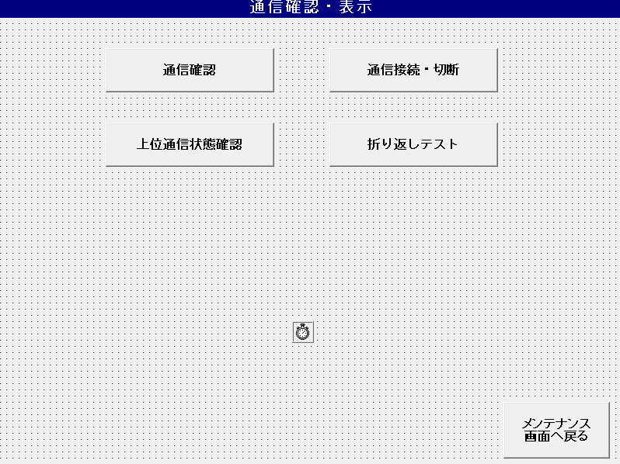
1. Check IP Address manually
2. Check IP Address input section
Display result

2. Check IP Address input section:
List box can display up to 32.767 lines
IP Address of selected device in devices selection list is displayed

The external devices name can be set in the config setting file
'// Function name: OverKikiPing
// Function name: Communication confirmation screen (when loading)
'// Function overview: Acquires and displays external device information. |  |  |  |  |  |  |  |  |  |  | Unkan.ini
Get the upper communication area ID from OUTKIKI_LIST.ini. |  |  |  |  |  |  |  |  | [KIKI_LIST] |  | 運用管理サーバ接続情報 |  |  | IP address on the network (format including period)
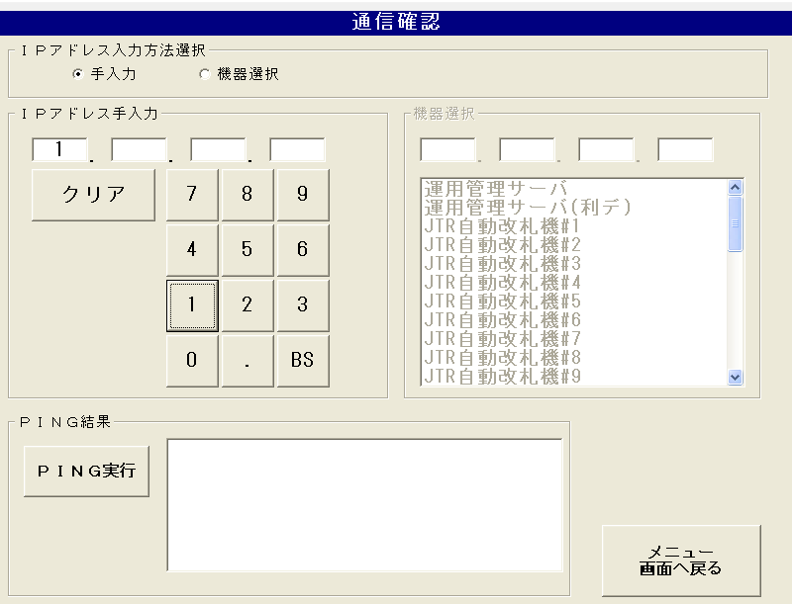
:①機器名称 |  |  |  |  |  | : ① Device name |  |  | KIKI_NAME01=運用管理サーバ |  | ネットワーク上のＩＰアドレス（ピリオドを含む形式） |  |  | ip_adrress = 10.202.35.21
:②機器専用INIファイルパス |  |  |  |  |  | : ② Device-specific INI file path |  |  | KIKI_PATH01=INI\\UNKAN\\unkan.ini |  | ip_adrress=10.202.35.21 |  |  | port number
:③上位機器通信状態エリアID |  |  |  |  |  | : ③ Higher device communication status area ID |  |  | KIKI_AREA_NAME01=06 |  | ポート番号 |  |  | port_no = 40001
:④通信設定要求CMDに設定する外部機器要求種別番号 |  |  |  |  |  | : ④ Communication setting request External device request type number to be set in CMD |  |  | PROCESS01=07 |  | port_no=40001 |  |  | Port number (for data used)
:⑤機器専用INIファイル：セクション名 |  |  |  |  |  | : ⑤ Device-specific INI file: Section name |  |  | SECTION_NAME01=UNKAN |  | ポート番号（利用ﾃﾞｰﾀ用） |  |  | port2_no = 40011
:⑥機器専用INIファイル：キー名 |  |  |  |  |  | : ⑥ Device-specific INI file: Key name |  |  | KEY_NAME01=ip_adrress |  | port2_no=40011 |  |  | Username (FTP)
:⑦機器種別(１：監視盤。２：IDU。３：LDU) |  |  |  |  |  | : ⑦ Device type (1: Monitoring board. 2: IDU. 3: LDU) |  |  | KIKI_TYPE01=01 |  | ユーザー名（ＦＴＰ） |  |  | user = JRUSER
:⑧監視設定ファイルエリアID |  |  |  |  |  | : ⑧ Monitor setting file area ID |  |  | KANSI_AREA_ID01=69 |  | user=JRUSER |  |  | Password (FTP)
:⑨対象号機設定 |  |  |  |  |  | : ⑨ Target machine setting |  |  | KIKI_TARGET01=0 |  | パスワード（ＦＴＰ） |  |  | password = JRUSER
 |  |  |  |  |  |  |  |  |  |  | password=JRUSER |  |  | FTP port number (FTP command connection)
 |  |  |  |  |  |  |  |  |  |  | ＦＴＰポート番号（ＦＴＰコマンドコネクション） |  |  | ftp_port_no = 40501
 |  |  |  |  |  |  |  |  |  |  | ftp_port_no=40501 |  |  | FTP port number (FTP port number for data used)
 |  |  |  |  |  |  |  |  |  |  | ＦＴＰポート番号（利用ﾃﾞｰﾀ用FTPﾎﾟｰﾄ番号） |  |  | ftp2_port_no = 40502
 |  |  |  |  |  |  |  |  |  |  | ftp2_port_no=40502 |  |  | FTP connection type (0: Port mode, 1: Passiv mode)
 |  |  |  |  |  |  |  |  |  |  | ＦＴＰ接続タイプ（0：Portモード、1：Passivモード） |  |  | ftp_type = 1
 |  |  |  |  |  |  |  |  |  |  | ftp_type=1
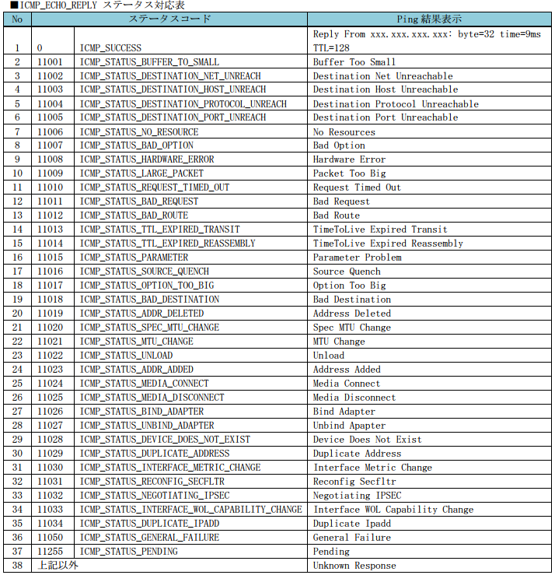
Form_Load: |  |  |  |  |  |  |  |  |  | Ping status code:
'外部機器情報(OUTKIKI_LIST.ini)取得表示 |  |  |  |  |  |  | External device information (OUTKIKI_LIST.ini) acquisition display
OverKikiPing |  |  |  |  |  |  | OverKikiPing
'自動改札機(Gate.ini)情報より自改情報取得表示 |  |  |  |  |  |  | 'Self-improvement information acquisition display from automatic ticket gate (Gate.ini) information
GatePing |  |  |  |  |  |  | GatePing
'自動改札機(ICM.ini)情報より判定ICM情報取得得表示 |  |  |  |  |  |  | 'Judgment from automatic ticket gate (ICM.ini) information ICM information acquisition acquisition display
ICMPing |  |  |  |  |  |  | ICMPing

The PING execution button and PING result text box are fixedly displayed.
The list box can display up to 32,767 lines. Can be scroll
Ping button pressed -> PING execute

Display example of result display:
Pinging ZZ9. ZZ9. ZZ9. ZZ9 with 32 bytes of data:
Reply from ZZ9. ZZ9. ZZ9. ZZ9: bytes=32 time<1ms TTL=128
Reply from ZZ9. ZZ9. ZZ9. ZZ9: bytes=32 time<1ms TTL=128
Reply from ZZ9. ZZ9. ZZ9. ZZ9: bytes=32 time<1ms TTL=128
Reply from ZZ9. ZZ9. ZZ9. ZZ9: bytes=32 time<1ms TTL=128

Abnormal case:
Read file exception (File not found, profile key not found…)
IP address reading error

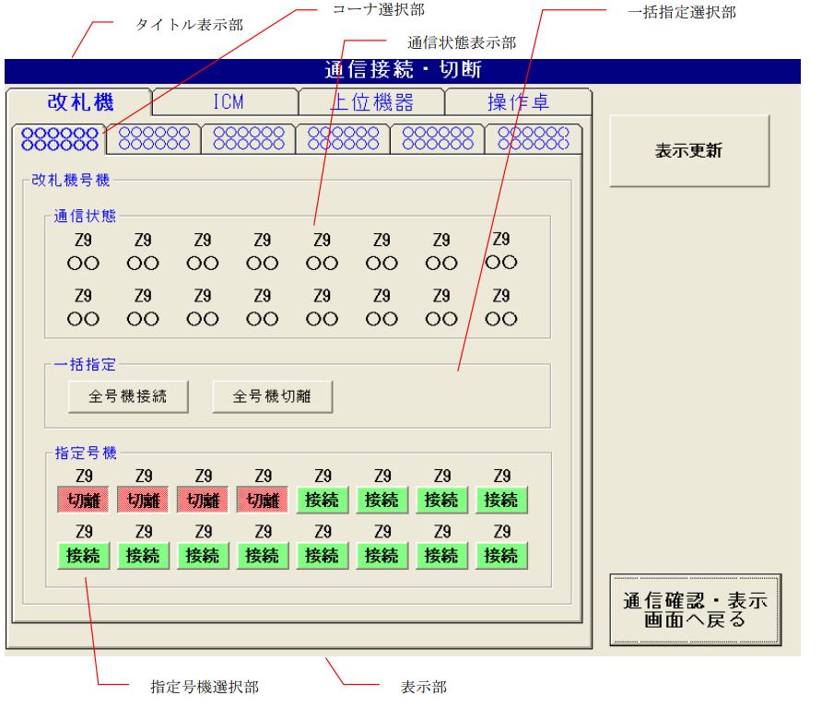
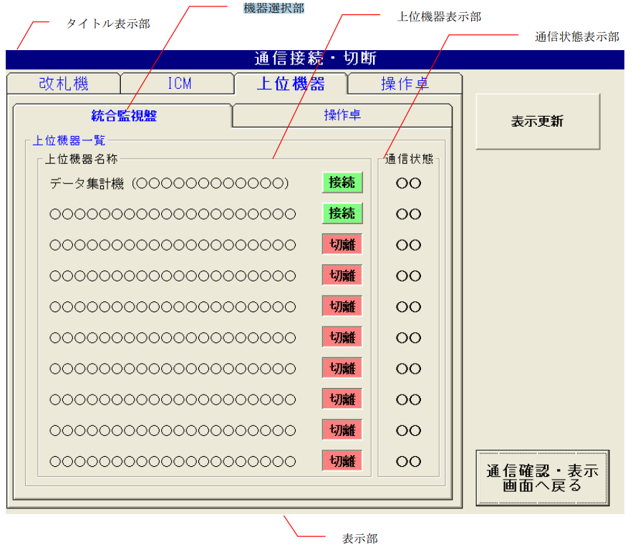
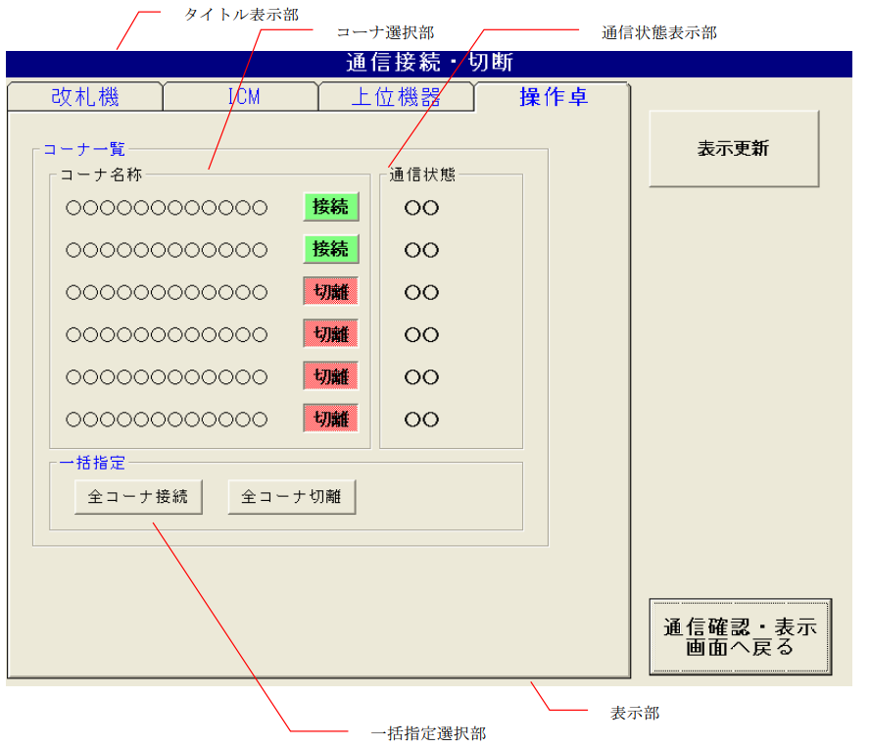
コーナ選択部 |  | Corner selection section
一括指定選択部 |  | Batch designation selection section
通信状態表示部 |  | Communication status display
指定号機選択部 |  | Designated machine selection section |  |  |  |  |  |  |  |  |  |  |  |  |  |  | When the console is selected | 操作卓選択時
Tab(0): Ticket machine |  | Tab(1): ICM machine ??? |  |  |  |  |  |  |  | Tab(2): When selecting a higher-level device (上位機器選択時) |  |  |  |  |  |  | Turn ON/OFF Corner
・ Corner name display example: |  |  | コーナ選択部 |  |  |  |  |  |  | Device selection section |  |  | 機器選択部
North exit (1 line display) |  |  |  |  |  |  |  |  |  | Upper machine display department |  |  | 上位機器表示部
South exit (2 lines display) |  |  |  |  |  |  |  |  |  | Communication status display |  |  | 通信状態表示部
Transfer gate
・ ・ The corner name of the corner that has not been installed will be hidden. .. |  |  |  |  |  |  |  |  |  | Device selection section
Tabs in corners that have not been installed cannot be selected. |  |  |  |  |  |  |  |  |  | Select the connection source device to connect to the host device. the following devices are fixedly displayed.
 |  |  |  |  |  |  |  |  |  | ・ Integrated monitoring panel, console
Communication status display |  |  | 一括指定選択部 |  |  |  |  |  |  | The name of the host device can be set in the config settings.
-Communication status displays "normal", "abnormal", and "disconnected". |  |  |  |  |  |  |  |  |  | ・ The maximum number of registered high-end devices is 10. (19?)
* Units that have not been installed will be displayed blank.
Ticket gate communication status | Communication settings | Display wording | Letter color |  |  |  |  |  |  | Connection source device | Upper device name | Corner unit connection (* 1)
Communication is normal | * | Normal | black |  |  |  |  |  |  | Integrated monitoring panel | Data aggregation machine | Yes
Communication error | Connection | error | red |  |  |  |  |  |  |  | TOMAS station server | None
 | Separation | Separation | Red |  |  |  |  |  |  |  | ID management station server | None
 |  |  |  |  |  |  |  |  |  | Control console | Remote server | Yes
If acquisition of the Communication status fails, a blank display is displayed.
If the integrated monitoring panel is not started, "Abnormal" is displayed. |  |  |  |  |  |  |  |  |  | Abnormal case - Ticket machine |  |  |  |  | Abnormal case:
 |  |  |  |  |  |  |  |  |  | . PROC_KANRI.exe or PROCESS_IDU_PC are not started |  |  |  |  | . PROC_KANRI.exe is not started
Batch designation selection section |  |  | 通信状態表示部 |  |  |  |  |  |  | > chkKIKI_Click > Error_Click() |  |  |  |  | . DSSSendMail send fail
All units connected |  | 全号機接続 |  |  |  |  |  |  |  |  |  |  |  |  | . Cancel button pressed
If the integrated monitoring panel / console is a client, start connecting. |  |  |  |  |  |  |  |  |  |  |  |  |  |  | > chkTaku_Click > Error_Click()
If the integrated monitoring panel / console is a server, open the port.
 |  |  |  |  |  |  |  |  |  |  |  |  |  |  | Batch designation selection section | 通信状態表示部
Separation of all units |  | 全号機切離 |  |  |  |  |  |  |  |  |  |  |  |  | Abnormal case:
If the integrated monitoring panel / console is a client, it will not be connected. |  |  |  |  |  |  |  | NOTE: |  |  |  |  |  |  | . PROC_KANRI.exe is not started
If the integrated monitoring panel / console is a server, close the port. |  |  |  |  |  |  |  | PROC_KANRI.exe is Monitoring board (management process) |  |  |  |  |  |  | . DSSSendMail send fail
 |  |  |  |  |  |  |  |  |  |  |  |  |  |  | . Cancel button pressed
Abnormal case - Ticket machine: |  |  |  |  |  |  |  |  |  |  |  |  |  |  | > cmdInOutJikai_Click > Error_Click()
. PROC_KANRI.exe is not started (to show progressbar)
. DSSSendMail send fail (connect cmd)
. Cancel button pressed
> cmdInOutJikai_Click > Error_Click()

Abnormal case - ICM machine:
. PROC_KANRI.exe and PROCESS_IDU_PC are not started
. DSSSendMail send fail
. Cancel button pressed
> cmdInOutICM_Click > Error_Click()

Designated machine display |  |  | 指定号機選択部
Unit button pressed state | Display wording | Text color
ON | decoupling | red
OFF | connection | green
On/OFF for each integrated monitoring panel / console

Abnormal case - Ticket machine
. PROC_KANRI.exe is not started
. DSSSendMail send fail
. Cancel button pressed
> chkJikai_Click > Error_Click()

Abnormal case - ICM machine
. PROC_KANRI.exe and PROCESS_IDU_PC are not started
. DSSSendMail send fail
. Cancel button pressed
> chkICM_Click > Error_Click()

Indicates update deduction |  |  | 表示更新釦
Acquires the communication status of the external device and redraws the communication status display.
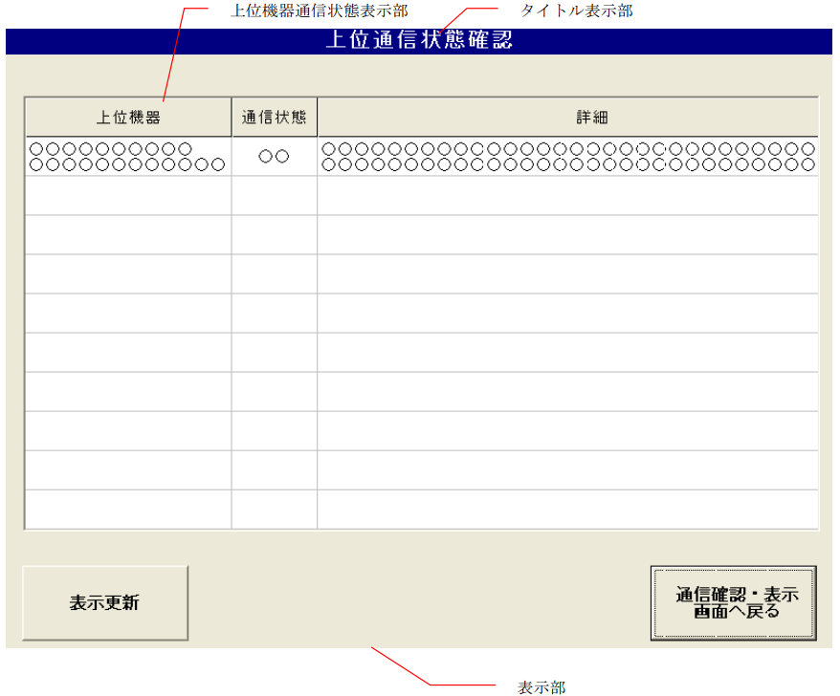

Upper communication status confirmation screen |  |  |  | 上位通信状態確認画面
High-level device communication status display |  |  |  | 上位機器通信状態表示部

The name of the upper device is displayed in the upper row and the corner name is displayed in the lower row. |  |  |  |  |  |  |  | OUTKIKI_LIST.ini
Display all connected devices displayed on the "Integrated monitoring panel" tab and "Operating console" tab.
The corner names of higher-level devices that are not connected to each corner are displayed blank.

Display the communication status of the host device.
The communication status displays "normal" / "abnormal".
If the Communication status is normal, the details column will be blank.
If the Communication status is Communication error, the status is displayed in the details column.
① Socket does not connect |  |  |  |  | ソケットがつながらない
(2) Cannot connect at TCP level (error code: XXXXXX) |  |  |  |  | ＴＣＰレベルでつながらない（エラーコード：XXXXXX）
③ Not connected at the application level |  |  |  |  | アプリケーションレベルでつながらない
If the record of the higher-level device name does not fit on one screen, a vertical scroll bar is displayed.

Indicates update deduction |  | 表示更新釦
Acquires the communication status of the host device and redraws the host device communication status display.

5.2.9 Utility
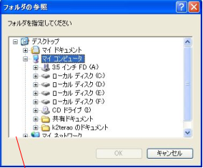
 | ユーティリティツール表示部 |  |  | display utility path
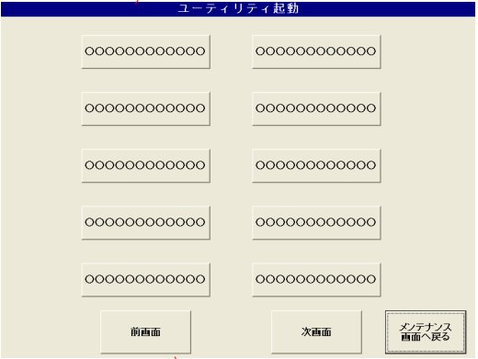

 | 1. Overview
 | One screen containts up to 10 utilities
 | Some utilities for example: Vitual keyboard, display mouse, access folder…
 | Can use multiple utilities at the same time

 | Show function of utility
 | Specific INI file path |  | PATH_KANSI = INI\\HOSHU\\HOSHUAPL.INI
 | Utilities max |  | 19

 | Previous Screen
 | Next Screen (If number of utilities more than 10)
 | Back

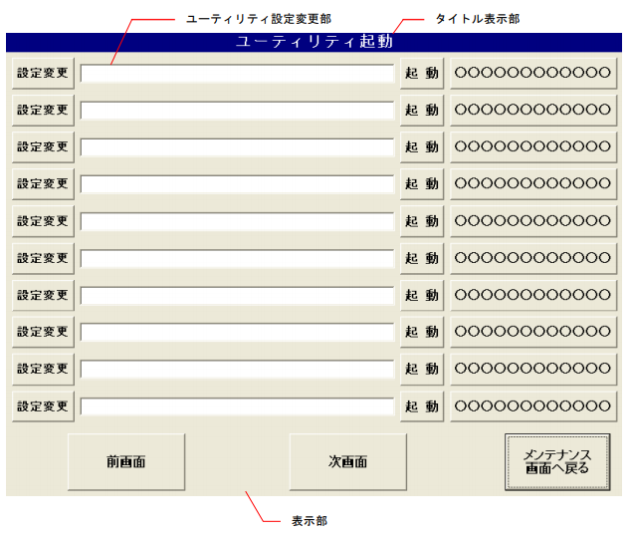
 |  | ユーティリティツール表示部 |  |  | display utility path
 |  | タイトル表示部 |  |  | title
 |  | 表示部
 |  | Double click => show alert "Remove utility?" (Y/N)
 |  | Contain file, Example:
FrmUtilityUSR

 |  | Active button | Active utility tool

 |  | Abnormal Case
 |  | Active fail => show alert "Start Error"

 |  | Show function of Utility
 |  | Specific INI file path |  | PATH_KANSI = INI\\HOSHU\\HOSHUAPL.INI
 |  | Utilities max |  | 19

 |  | Previous Screen
 |  | Next Screen (If number of utilities more than 10)
 |  | Back

 |  | Change settings
 |  | Display file extension: EXE, COM, BAT, CMD

5.2.16 Tomas data management
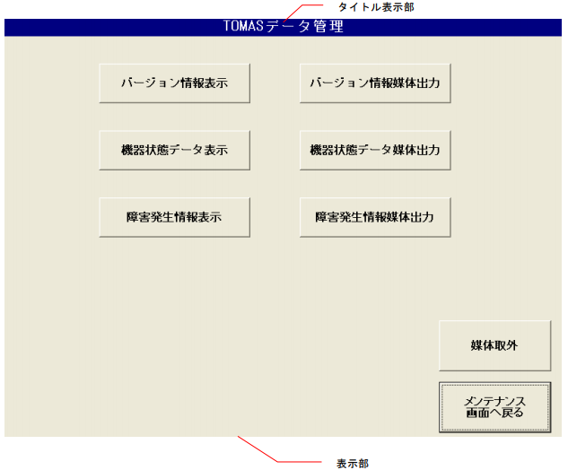

 |  | ①バージョン情報表示 |  |  | Display information about version of monitoring board
 |  | ②バージョン情報媒体 出力 |  |  | Export information about version of monitoring board
 |  | ③機器状態データ表示 |  |  | Display information about device status data
 |  | ④機器状態データ媒体 出力 |  |  | Export information about device staus data
 |  | ⑤障害発生情報表示 |  |  | Display information about failure occurrence
 |  | ⑥障害発生情報媒体出 力 |  |  | Export information about failure occurrence

 |  | Export button will not be clickable if the relevant display buttons have not been clicked

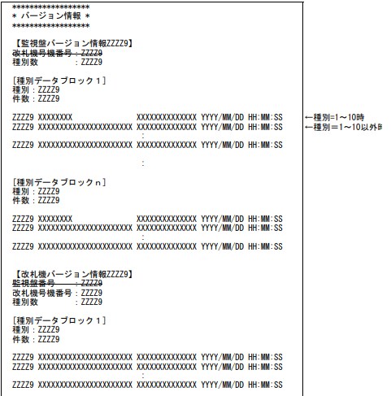
 |  |  |  |  |  | Display information about version of monitoring board in folder |  |  | VersionInfor.txt

 |  |  |  |  |  | Choose disk address to save file |  |  | VersionInfor.txt
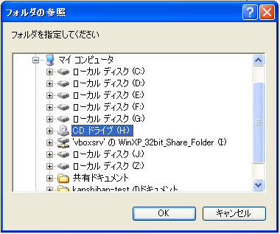

 |  |  |  |  |  |  |  |  | ⑦媒体取外釦 | External deduction from the media
 |  |  |  |  |  |  |  |  | Show dialog comfirm delete media
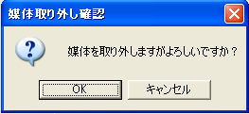

 |  |  |  |  |  |  |  |  | Click OK = > show dialog success notice
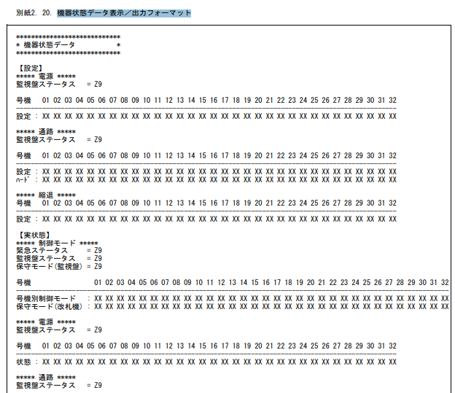

 |  |  |  |  |  | Display device status data in folder: |  | KikiInfor.txt

 |  |  |  |  |  | Choose disk address to save file |  | KikiInfor.txt

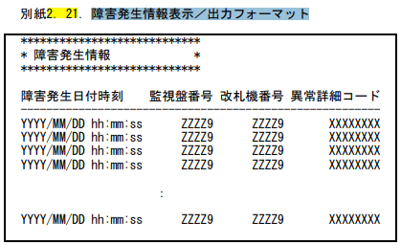
 |  |  |  |  |  |  | Display information about failure occurrence in folder |  | ErrorInfor.txt
 |  |  |  |  |  |  | Folder display up to 1000 failure line

 |  |  |  |  |  |  | Choose disk address to save file |  | ErrorInfor.txt

 | Screen Operation (Display) |  |  | Screen Operation (Output)
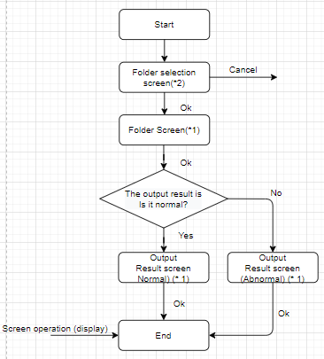
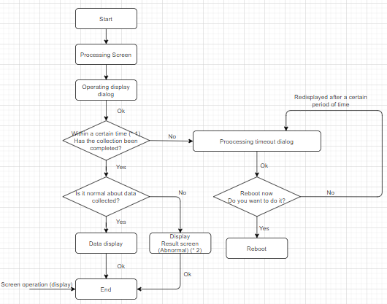

* 1: Refer to "Automatic ticket gate (EG20 series) integrated monitoring board functional specifications Attachment 9 Display during high-load processing" |  |  | * 1: See "Attachment 1. Message Box List"
 |  |  | * 2: Folder selection screen (see Chapter 5.3 Common screen)
* 2: See "Attachment 1. Message Box List"

